tmpl
aaa

29
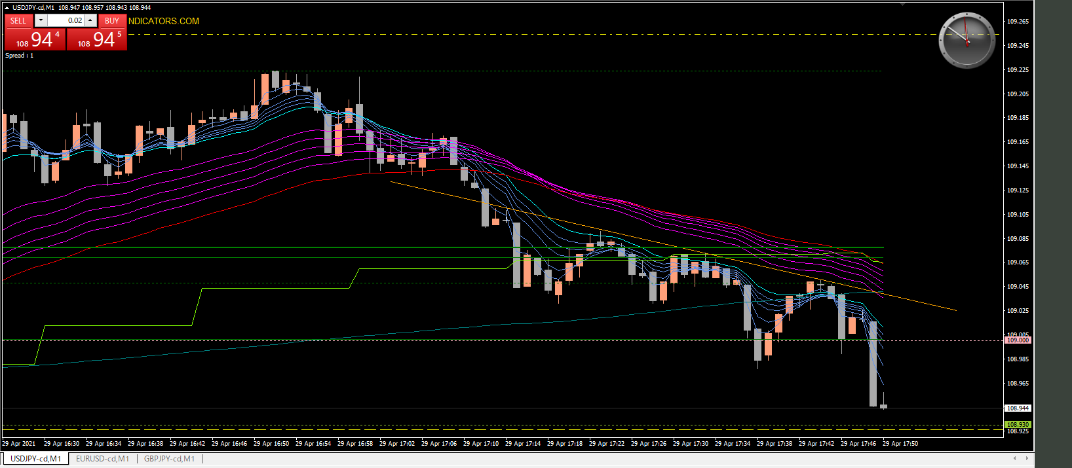

キリ番ブレイク１回目
ダマシ

キリ番ブレイク２回目
またダマシ？と思わせてからの本命ブレイク

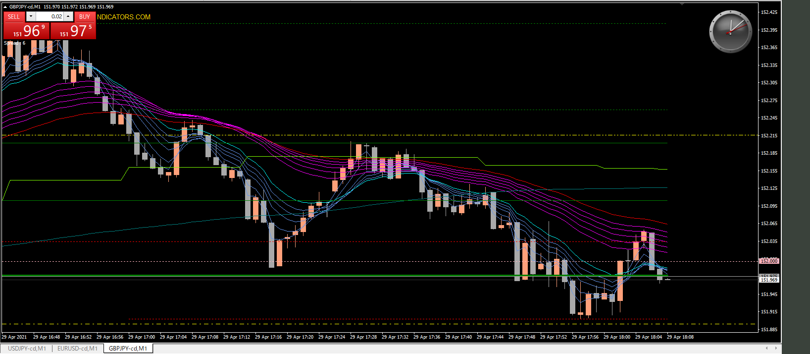

キリ番ブレイク１回目
ダマシ

28
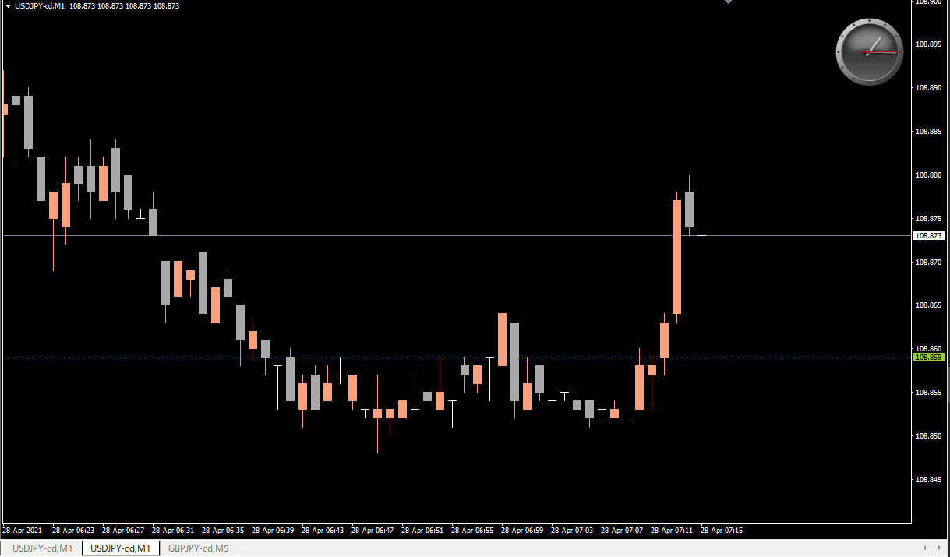
１回めブレイクダマシ
2回めブレイクダマシ
と思わせてからの
爆上げ

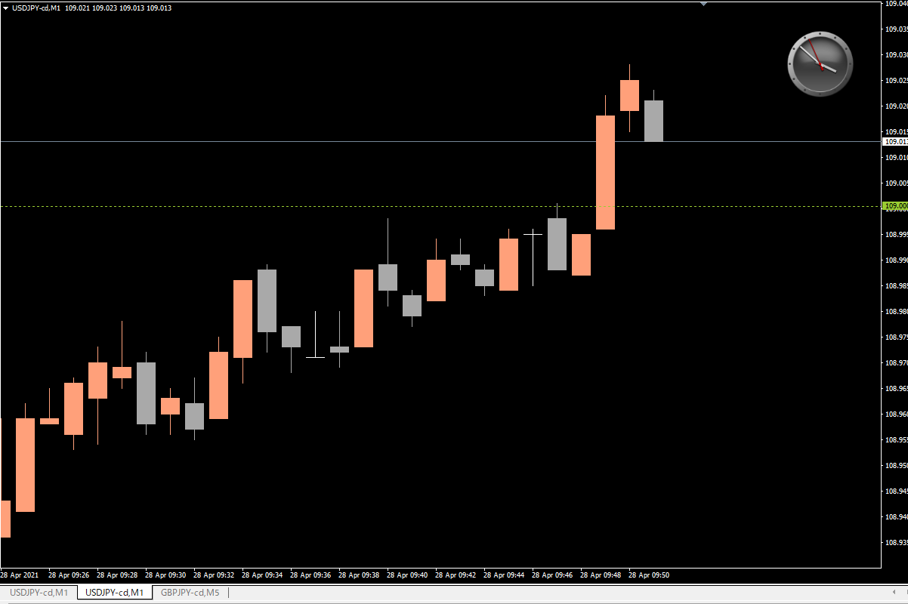

キリ番ブレイクダマシからの急騰

